Sheet1
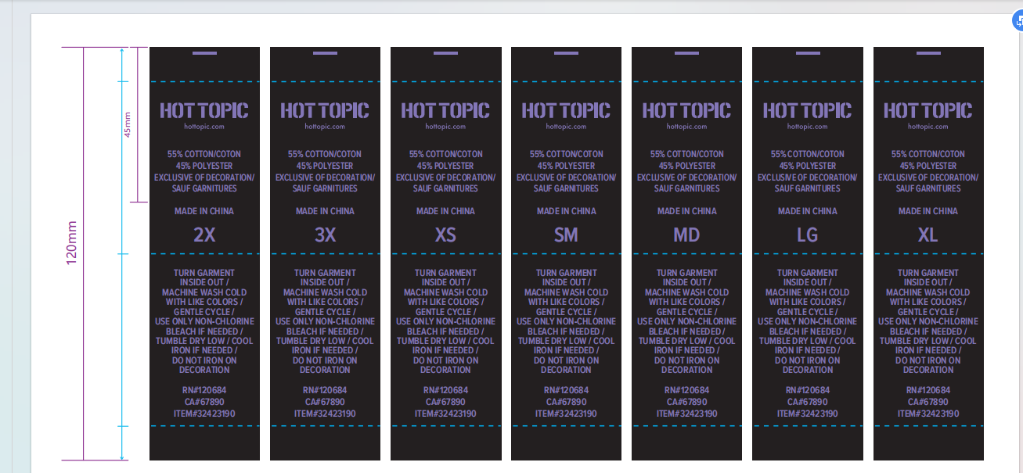
款号：18-85496

尺码： | XS | SM | MD | LG | XL | 2X | 3X
数量： | 80 | 1400 | 1700 | 1620 | 1500 | 660 | 80
 |  |  |  |  |  | 共计：7040

款号：18-85496

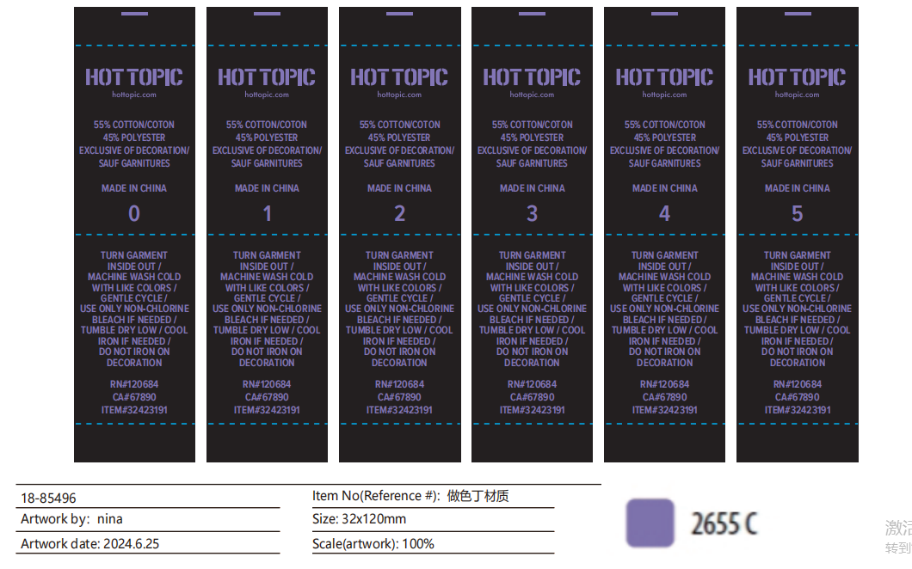
尺码： | 0 | 1 | 2 | 3 | 4 | 5
数量： | 20 | 60 | 100 | 100 | 80 | 70 | 430
 |  |  |  |  |  | 共计：430

